关系图
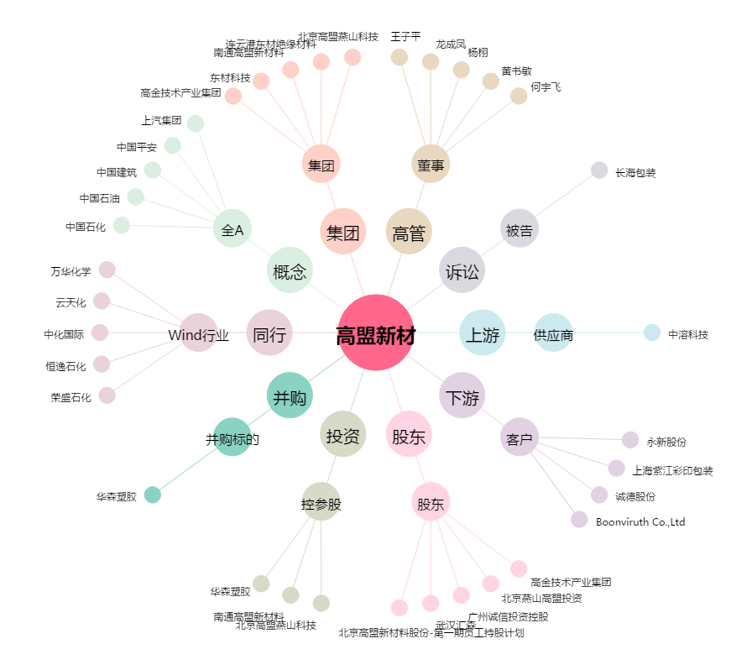
高盟新材[300200.SZ] - 关系概览图

